Synthèse à copier dans l'outil
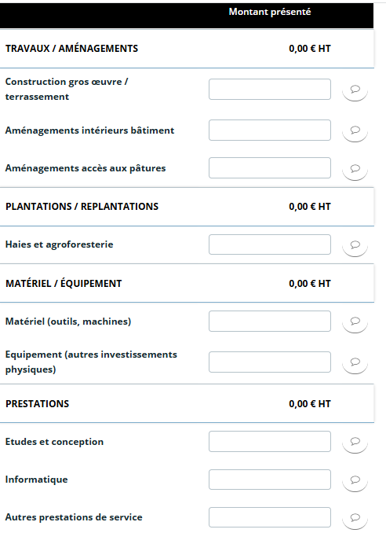
PLAN DE FINANCEMENT DU PROJET | Montant présenté HT
Matériel / équipement | - €
Matériel | - €
Equipement | - €
Données à saisir dans l'écran Plan de financement prévisionnel Colonne DEPENSES
Travaux / aménagements | - €
Construction gros œuvre / terrassement | - €
Aménagements intérieurs bâtiment | - €
Aménagements accès aux pâtures | - €
Plantations / replantations | - €
Haies et agroforesterie | - €
Prestations | - €
Etudes et conception | - €
Informatique | - €
Autres prestations de service | - €
TOTAL DEPENSES PRESENTEES | - €

Précisez votre statut *
Au sens de ce dispositif d'aide (cf. fiche dispositif), dans quelle priorité entre votre projet ? *
Seuil des dépenses éligibles | 10,000.00 €
Taux d'aide prévu | 15.00%
Avez-vous déjà reçu une(des) autre(s) aide(s) sur ce dispositif pour la programmation 2023-2027 ?
Si oui : montant total des dépenses eligibles déjà aidées (en € HT)
Plafond max des dépenses éligibles sur la durée sur la programmation PSN 2023-2027 | #N/A

Données à saisir dans Financement prévu
TOTAL DES DEPENSES PRESENTABLES après plafonnement | #N/A | Application du plafond de dépenses au regard des autres aides reçues pour un autre projet sur ce dispositif pour la programmation PSN 2023-2027 | 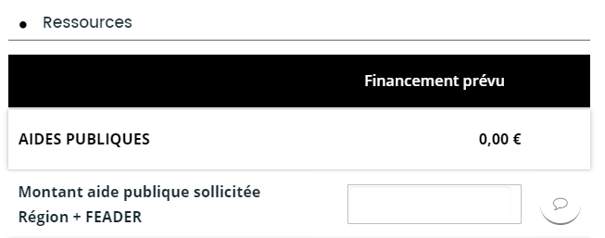
FINANCEMENT PREVU (Région + FEADER) | #N/A
Montant Région | - €
Montant FEADER | - €

* obligatoire

